Sheet1
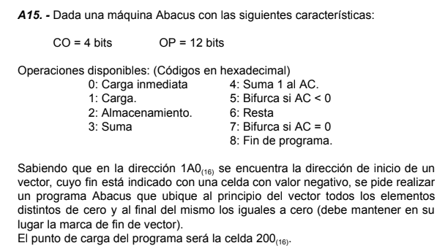
 |  |  | DIR | CONT | COM
 |  |  | 200 | 11A0 | cargo primera pos del vector
 |  |  | 201 | 2151 | Inicializo punteros ambos apuntan a lo mismo
 |  |  | 202 | 2152
 |  |  | 203 | 1151 | re-cargo el puntero al nodo actual
 |  |  | 204 | 3153 | Instruccion de carga
 |  |  | 205 | 2206
 |  |  | 206 | CCCC
 |  |  | 207 | 5221 | es el fin del vector? birfurca al fin del programa
 |  |  | 208 | 7216 | es cero? solo avanzo el puntero del actual
 |  |  | 209 | 1151 | Comparo ambas direcciones y veo si son iguales, si lo son tengo que seguir avanzando
 |  |  | 20A | 6152
 |  |  | 20B | 721B
 |  |  | 20C | 1152 | Si no son iguales entonces el valor distinto de cero puede ubicarse en una celda disponible y se realiza un swap entre la celda disponible (donde hay un 0) y la celda actual (donde hay algo distinto de 0)
DIR | CONT | COM | 20D | 3154
1A0 |  | inicio del vector | 20E | 2213
... |  |  | 20F | 1151
150 |  |  | 210 | 3153
151 | EAEA | puntero al vector | 211 | 2212
152 | EAEA | puntero a celda disponible | 212 | CCCC
153 | 1000 | aux de carga | 213 | BACA
154 | 2000 | aux de almacenamiento | 214 | 0000
155 |  |  | 215 | 721B
156 |  |  | 216 | 1151 | Avanzo solo el puntero al nodo actual
157 |  |  | 217 | 4000
158 |  |  | 218 | 2151
 |  |  | 219 | 0000
 |  |  | 21A | 7203
 |  |  | 21B | 1151 | avanzo los dos punteros
 |  |  | 21C | 4000
 |  |  | 21D | 2151
 |  |  | 21E | 2152
 |  |  | 21F | 0000
 |  |  | 220 | 7203
 |  |  | 221 | FFFF

